تحلیل و نمودارها
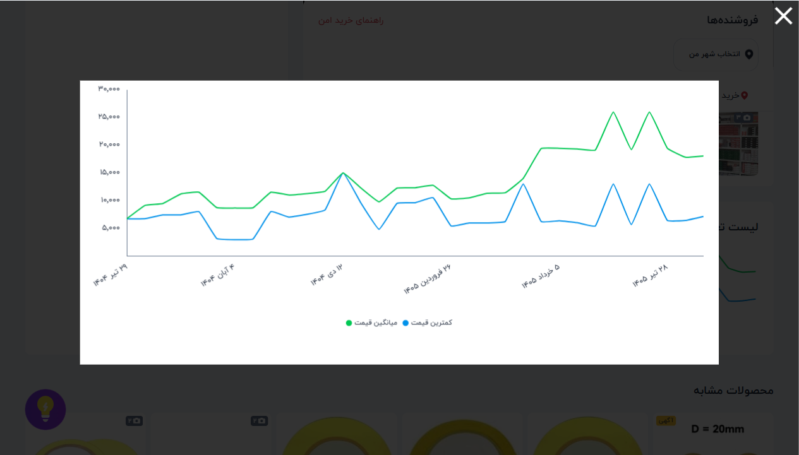
۱۰ فروشگاه برتر
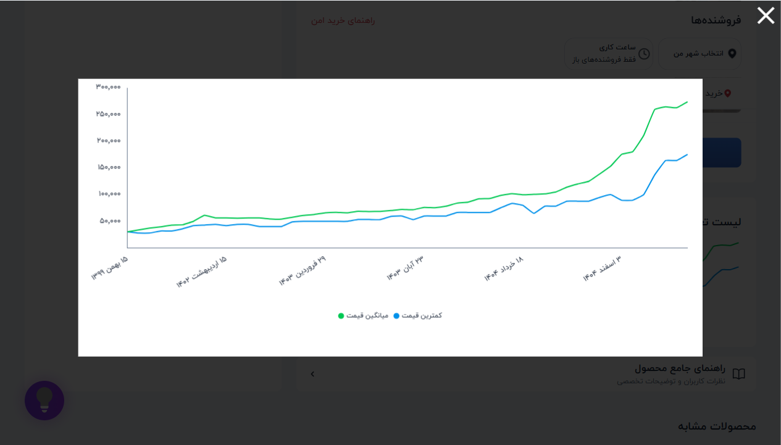
فروشگاه | تعداد محصول
الکترونیک ECA | 19 | 📈 نمودار تغییر قیمت: ماژول اولتراسونیک سنجش مسافت SRF-05
جم ترونیک | 17
باسلام | 16
دریا الکترونیک | 13
اهم الکترونیک | 12
میکروبات مارکت | 11
ایده الکترونیک | 11
ارکید استور | 11
وترا | 11
روبوایکیو | 10

وضعیت ضمانت | تعداد
ندارد | 524
دارد | 233
وضعیت ضمانت ترب
 |  | 📈 نمودار تغییر قیمت: فرستنده،گیرنده 2 کانال 433MHZ رادی
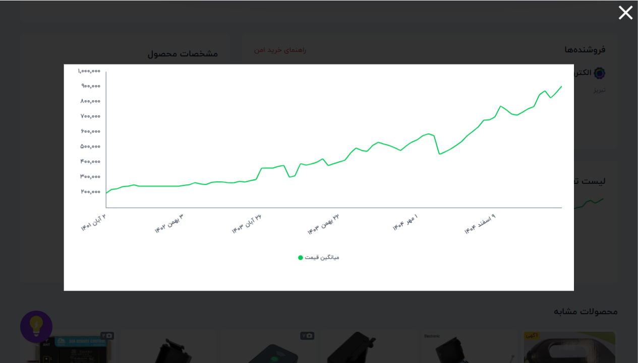

 |  | 📈 نمودار تغییر قیمت: بازر BUZER-5V اکتیو
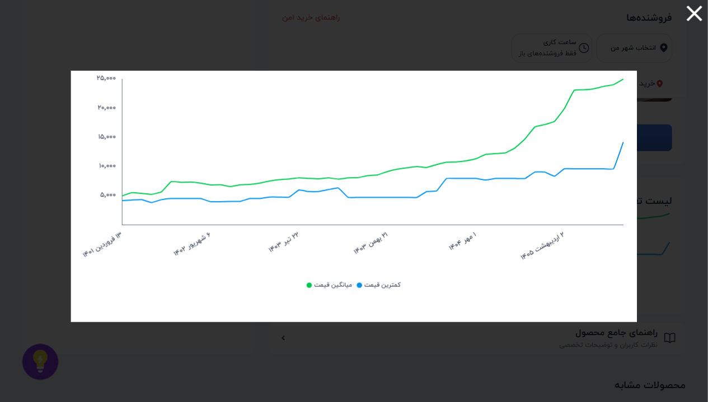

 |  | 📈 نمودار تغییر قیمت: پیزو الکتریک 27 میلی متر

